5. Patalpų būklė
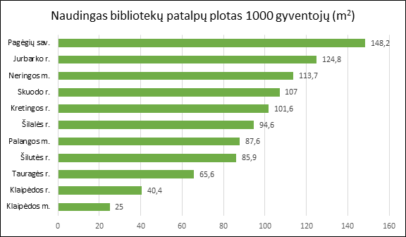
5. KLAIPĖDOS IR TAURAGĖS APSKRIČIŲ SAVIVALDYBIŲ VIEŠŲJŲ BIBLIOTEKŲ PATALPŲ BŪKLĖ 2019 M.

Eil. Nr. | Savivaldybių viešosios bibliotekos | Patalpų plotas kv. m. |  |  |  |  |  |  |  |  | Viso fondo lentynų metrų
 |  | Bendras |  |  |  |  | Naudingas |  |  |  | Iš viso |  |  |  | Iš jų: atviro fondo
 |  | SVB | VB | Miesto fil. | Kaimo fil. | Tenka 1 gyv. | SVB | VB | Miesto fil. | Kaimo fil. | SVB | VB | Miesto fil. | Kaimo fil. | SVB | VB | Miesto fil. | Kaimo fil.
I. Klaipėdos apskritis
1. | Klaipėdos m. | 3834 | 1383 | 2451 | x | 0.03 | 3704 | 1383 | 2321 | x | 6933 | 2224 | 4709 | x | 6652 | 1994 | 4658 | x
2. | Klaipėdos r. | 3017 | 1109 | 100 | 1808 | 0.05 | 2362 | 803 | 97 | 1462 | 6238 | 1958 | 460 | 3820 | 5608 | 1519 | 435 | 3654
3. | Kretingos r. | 4814 | 2966 | 153 | 1695 | 0.13 | 3818 | 2300 | 153 | 1365 | 3621 | 1156 | 361 | 2104 | 3621 | 1156 | 361 | 2104
4. | Neringos m. | 405 | 191 | 214 | x | 0.12 | 393 | 179 | 214 | x | 1644 | 660 | 984 | x | 1594 | 610 | 984 | x
5. | Palangos m. | 1652 | 1652 | x | x | 0.11 | 1372 | 1372 | x | x | 2000 | 2000 | x | x | 1955 | 1955 | x | x
6. | Skuodo r. | 1892 | 576 | 133 | 1183 | 0.11 | 1766 | 478 | 133 | 1155 | 3315 | 1184 | 90 | 2041 | 2855 | 724 | 90 | 2041
7. | Šilutės r. | 3868 | 1438 | x | 2430 | 0.1 | 3281 | 1107 | x | 2174 | 4990 | 1410 | x | 3580 | 4990 | 1410 | x | 3580
Iš viso: |  | 19482 | 9315 | 3051 | 7116 | 0.65 | 16696 | 7622 | 2918 | 6156 | 28741 | 10592 | 6604 | 11545 | 27275 | 9368 | 6528 | 11379
Vidutiniškai vienoje bibliotekoje: |  | 2783 | 1331 | 610 | 1779 | 0.09 | 2385 | 1089 | 584 | 1539 | 4106 | 1513 | 1321 | 2886 | 3896 | 1338 | 1306 | 2845
II. Tauragės apskritis
1. | Jurbarko r. | 4236 | 2151 | 88 | 1997 | 0.17 | 3176 | 1516 | 88 | 1572 | 5185 | 1770 | 0 | 3415 | 4721 | 1312 | 0 | 3409
2. | Pagėgių sav. | 1455 | 770 | x | 685 | 0.19 | 1118 | 530 | x | 588 | 2006 | 698 | x | 1308 | 2006 | 698 | x | 1308
3. | Šilalės r. | 2187 | 859 | x | 1328 | 0.1 | 2121 | 859 | x | 1262 | 4131 | 776 | x | 3355 | 4121 | 776 | x | 3345
4. | Tauragės r. | 2974 | 788 | 252 | 1934 | 0.08 | 2512 | 661 | 197 | 1654 | 5279 | 1650 | 425 | 3204 | 5180 | 1638 | 425 | 3117
Iš viso: |  | 10852 | 4568 | 340 | 5944 | 0.54 | 8927 | 3566 | 285 | 5076 | 16601 | 4894 | 425 | 11282 | 16028 | 4424 | 425 | 11179
Vidutiniškai vienoje bibliotekoje: |  | 2713 | 1142 | 170 | 1486 | 0.13 | 2232 | 892 | 143 | 1269 | 4150 | 1224 | 213 | 2821 | 4007 | 1106 | 213 | 2795
Iš viso Klaipėdos ir Tauragės apskrityse: |  | 30334 | 13883 | 3391 | 13060 | 1.19 | 25623 | 11188 | 3203 | 11232 | 45342 | 15486 | 7029 | 22827 | 43303 | 13792 | 6953 | 22558
Vidutiniškai vienoje bibliotekoje Klaipėdos ir Tauragės apskrityse: |  | 2758 | 1262 | 484 | 1633 | 0.11 | 2329 | 1017 | 458 | 1404 | 4122 | 1408 | 1004 | 2853 | 3937 | 1254 | 993 | 2820

Naudingas plotas/gyventojų sk. *1000

